Trang chu
 | đây chỉ là đề mô đối tác có thể cho ra giao diện đẹp hơn và khoa học hơn



 |  |  |  |  |  |  |  |  |  |  |  |  |  | http://www.seemonterey.com/

Header

Menu
 | Trang chủ | Tour |  |  |  |  |  |  |  |  |  | Believe in Step của bạn |  |  |  | Lien he
 | Khuyến mại | Tour trong nước | Tour nước ngoài | event | Bản đồ | Tỉnh | Điểm du lịch Nhân văn | Điểm du lịch Tự nhiên | Điểm vui chơi giải trí | Khách sạn | Nhà Hàng | Video | Audio – Chuyện thường ngày | Quản lý tour tự thiết kế | Thành viên đăng nhập | yahoo | skype
 |  |  |  |  |  |  |  |  |  |  |  | Vẽ đẹp cuộc sống

 | Tour khuyen mai |  |  | Tour khuyến mãi |  |  |  |  |  |  |  |  |  |  |  | video mới

Body
 |  |  |  | Tour hot Trong nước |  |  |  |  |  |  |  |  |  |  |  | Audio mới

 | Tour trong nuoc

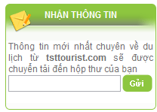
 |  |  |  | tour hot ngoai nước

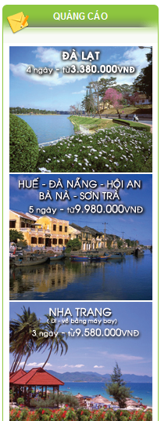
 | Tour nuoc ngoai

 |  |  |  | Video mới

 | Tour dac biet |  |  | Tin tuc


Footer

Trang tin


Header


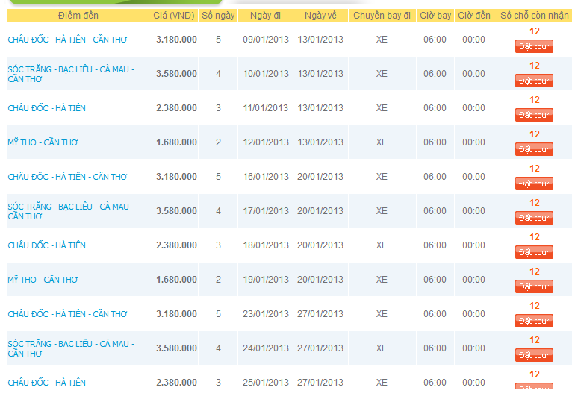
 | hinh | Cong ty to chuc

 | hinh

Body

 | hinh

Footer

tim kiem luon có
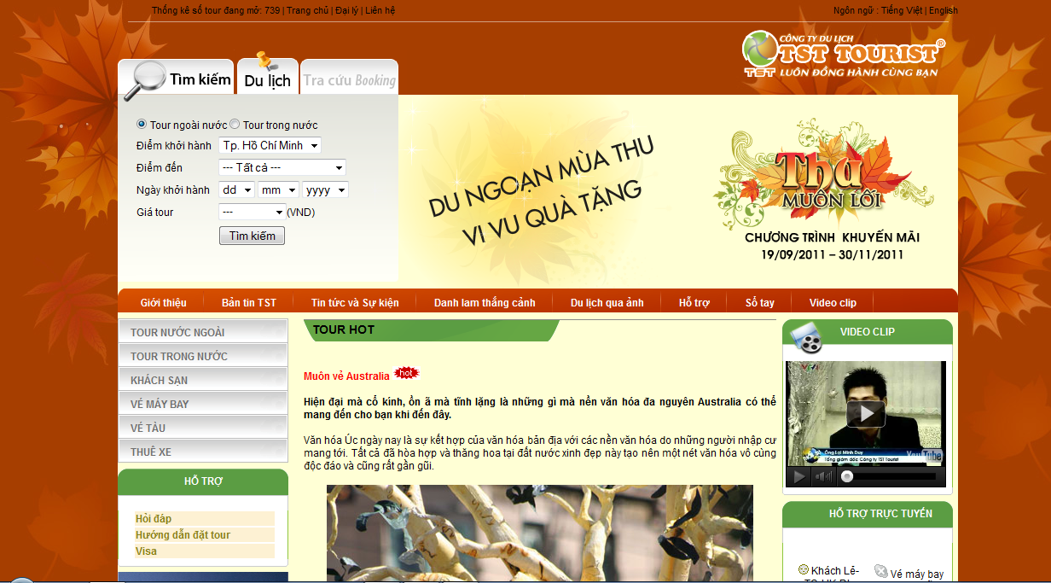

trang thong tin tour


Trang chủ |  |  |  | Không gian du lịch |  |  |  |  |  |  |  | Believe in Step của bạn |  |  |  | Lien he
 | Khuyến mại | Tour trong nước | Tour nước ngoài |  | Bản đồ | Tỉnh | Điểm du lịch Nhân văn | Điểm du lịch Tự nhiên | Điểm vui chơi giải trí | Khách sạn | Nhà Hàng | Video | Audio – Chuyện thường ngày | Quản lý tour tự thiết kế | Thành viên đăng nhập | yahoo | skype
 |  |  |  |  |  |  |  |  |  |  |  | Vẽ đẹp cuộc sống
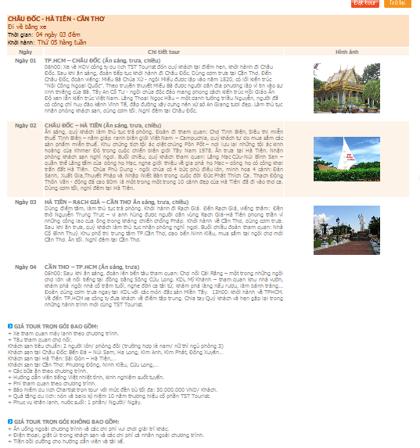

 |  |  |  |  |  |  |  |  |  |  |  |  |  |  |  | chuong trinh tour quang cao mac dinh cua cac doi tac muon quang cao

Map ban do
bản đồ tìm kiếm

 | tìm kiếm trong bản đồ
 | khu vực |  | Asia q
 | Nước |  | VIETNAM q
 | tỉnh /city |  | HCM q
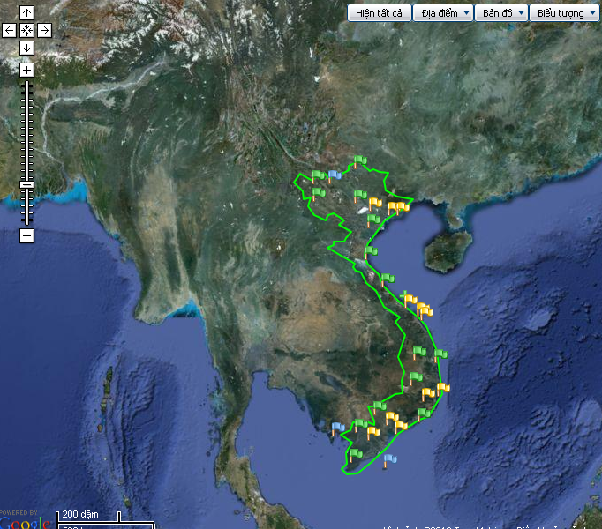
 | Loại Điểm |  | Nhân văn q |  | Tự Nhiên | vui choi
 | DỊch vụ |  | Hotel q |  | Nhà Hàng
 | Special Di sản |  | Vật Thể q |  | Phi Vật thể q

 |  | Thông tin điểm du lịch nhân văn

 |  | Định vị | thế giới-> VN-> HCM-> Diem nhan van->Nha tho duc ba.

 |  | Tên
 |  | vị trí
 |  | Nội dung

 |  | Bình luận
Trong quá trình truy xuất. Bản đồ sẽ hiện đến khu vực tìm kiếm với độ zoom cần thiết để thấy được tình đó và điểm cần xuất ra trên bản đồ. Ví DỤ Sau:

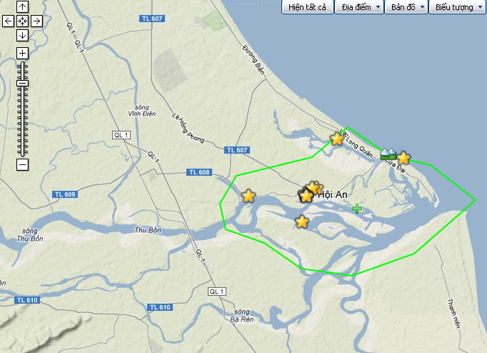

 |  |  | Định vị | thế giới-> VN->Qnam->Hội An

Video cuoc song

 |  | logo
 |  |  |  |  |  | Believe in step Video

 |  | Video mới

fast video hot

 |  |  |  |  |  |  |  |  |  |  |  |  |  |  |  | http://www.seemonterey.com/

 |  | Trang chủ | Tour |  |  | Không gian du lịch |  |  |  |  |  |  |  | Believe in Step của bạn |  |  |  | Đăng nhập
 |  |  | Khuyến mại | Tour trong nước | Tour nước ngoài |  | Bản đồ | Tỉnh | Điểm du lịch Nhân văn | Điểm du lịch Tự nhiên | Điểm vui chơi giải trí | Khách sạn | Nhà Hàng | Video | Audio – Chuyện thường ngày | Quản lý tour tự thiết kế | Thành viên đăng nhập | yahoo | skype
 |  |  |  |  |  |  |  |  |  |  |  |  |  | Vẽ đẹp cuộc sống & Du lich |  |  |  | facebook

 |  |  |  |  |  |  |  |  |  |  |  |  |  | action

 |  | tim kiem |  |  | video mới

 |  | chủ đề
 |  | tỉnh
 |  |  | tự nhiên
 |  |  | Nhân văn
 |  |  | vui chơi giải trí
 |  |  | khách sạn
 |  |  | nhà hàng

 | Bài toán: hiện, upload video tại các địa điểm có liên quan đến điểm du lịch, thẻ hiện trên bản đồ . Chuyên mục video khác ko cần thể hiện trên bản đồ nhưng trang này hiện ra hết |  |  |  |  |  |  |  | video

 |  |  |  |  |  |  |  |  |  |  |  |  |  |  | lượt xem

 |  |  |  |  | coment

audio

logo
 |  |  |  | Believe in step Audio

 |  |  |  |  |  |  |  |  |  |  |  |  |  |  |  |  |  | hình flast cho audio Hot

tình yêu là cho đi |  |  |  |  |  |  | Cái lon của nhân loại |  |  |  |  |  | Bàn tay định mệnh

Trang chủ | Tour |  |  | Không gian du lịch |  |  |  |  |  |  |  | Believe in Step của bạn |  |  |  | Lien he
 | Khuyến mại | Tour trong nước | Tour nước ngoài |  | Bản đồ | Tỉnh | Điểm du lịch Nhân văn | Điểm du lịch Tự nhiên | Điểm vui chơi giải trí | Khách sạn | Nhà Hàng | Video | Audio –cuộc sống | Quản lý tour tự thiết kế | Thành viên đăng nhập | yahoo | skype
 |  |  |  |  |  |  |  |  |  |  |  | Vẽ đẹp cuộc sống |  |  |  | facebook |  |  | mục Audio sáng lên

chuyên mục

B và những khoảnh khắc |  |  |  | những cảm nhận của khách hàng khi đi chương trình của Believeinstep travel

Câu chuyện tình yêu |  |  |  | câu chuyện tình yêu trong lữ hành, trong cuộc sống, những câu chuyện tình yêu đẹp nhất ( mọi lứa tuổi)

ước mơ xanh |  |  |  | những câu chuyện về ước mơ, hành trình thực hiện ước mơ, những ước mơ bỏ ngỏ, thôi thúc người nghe đừng quên ước mơ. Thành công và thất bại,…

 |  |  |  | Trang này quá đơn giản: thông tin khuyến mại, những điểm du lịch mới theo tháng…. Và những audio thu hut ng nghe….khách tạo cộng đồng du lịch

phân tích chiến lược

Trang thanh vien

 | logo |  |  |  | TRANG CỘNG ĐỒNG DU LỊCH VIỆT NAM
 |  |  |  | My Believe in step |  |  |  |  | tìm bạn bè |  |  |  | đăng nhập | Thoát

 |  |  |  |  |  |  |  | hình bìa của Thành viên

 | hình đại diện |  |  |  |  |  |  |  |  |  |  | video tự biên upload trên nền youtobe
 |  |  |  |  |  |  |  |  |  | ảnh
 |  |  |  |  |  | bạn bè

 | Ten cua thanh vien |  | Tour tự thiết kế |  | bản đồ tour của bạn |  | video của bạn | danh sách bạn be |  | ảnh | God của bạn
 |  | cam xuc
ứng dụng |  |  |  |  |  |  |  |  |  |  |  |  |  |  | Chat
Thông tin cá nhân |  |  | cảm nhận
bài viết của bạn
liclịch sử book tour
group du lịch của bạn |  |  | coment

cần nghiên cứu thêm

 |  | phân tích chiến lược

